총쏘는 모양
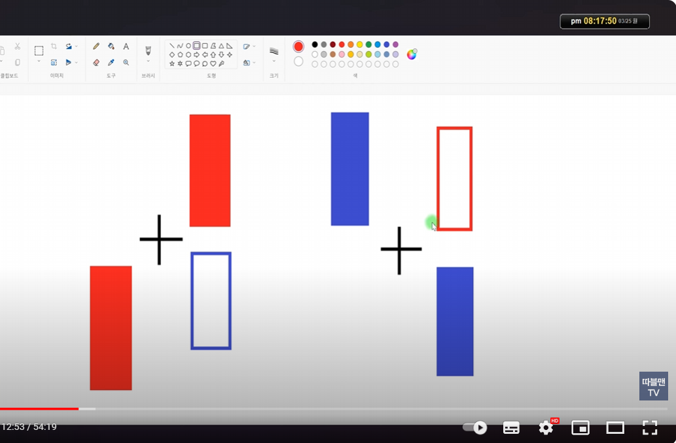
https://www.youtube.com/watch?v=pi_EqBqPee4 | 3:47 / 11:12
 | 총쏘는 모양 매수&매도
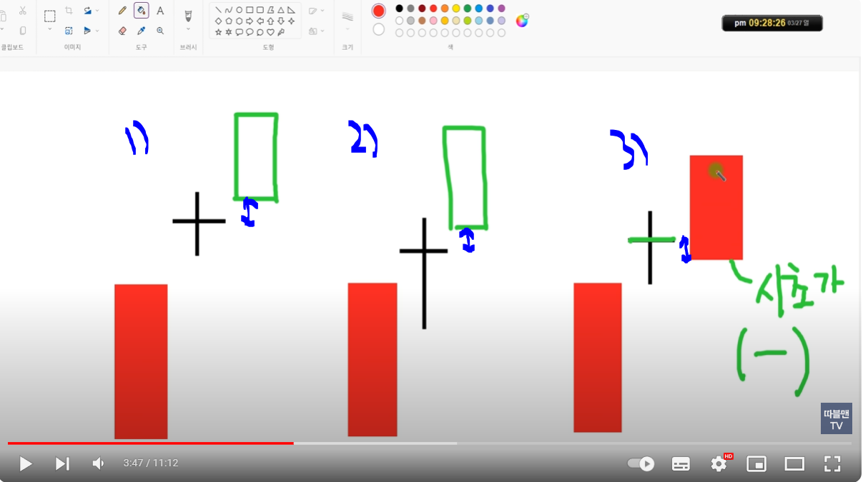
 |  | **도찌는 빨간색 파란색 상관없다.
 |  | 3)번은 총쏘는 모양이 아니다
 |  | 왜? 도찌 종가 아래에 있다. | ㄴ 즉 1사분면 안에 있어야 한다.
 |  | 왜? 시초가가 마이너스이다.

 |  | 도찌 1사분면에떠서 도찌 고점을 돌파시 매수
 |  | 매수는 도찌의 고점 돌파시에 한다.
 |  | 빨간색이든 파란색이든 상관없다.

 |  | 손절은 4사분면에서 음봉으로 떨어지는데 양봉의 종가 또는 고가에서 손절(시가가 아니다)

뚜껑
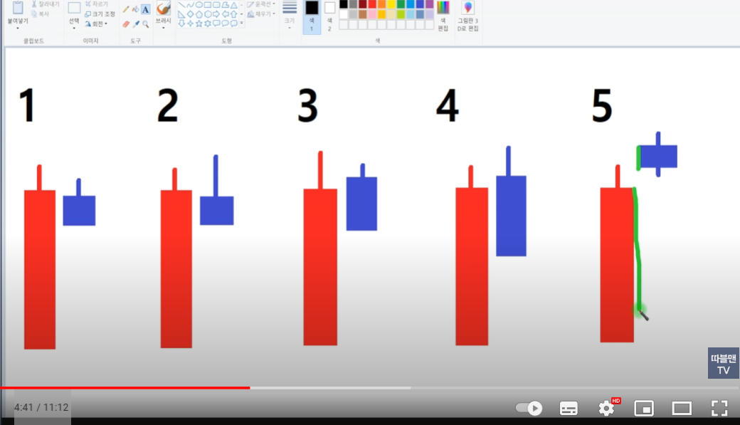
2번과 4번처럼 음봉의 고점이 양봉보다 높으면 하락

5번도 양봉보다 높지만 뚜껑이라 하지 않는다. 도찌에 가깝다.(총쏘는 모양 참조)
왜? 음봉의 좌측면이 양봉면(녹색선)에 붙어 있어야 한다.

4:41 / 11:12

총쏘는 모양 매수&매도

2)4)는 나와야 되는 모양. 5)는 나와야 되는 모양이 아니다.

월봉으로 뚜껑을 따고, 거래량이 이빠인것이 특징

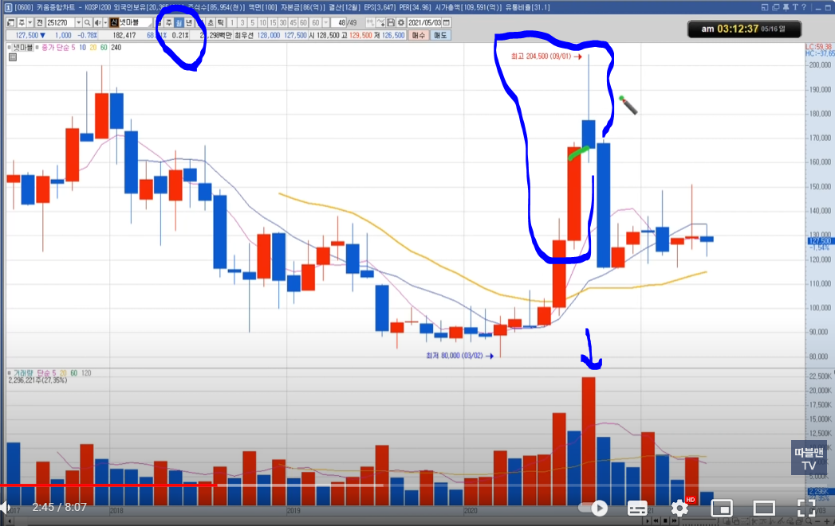

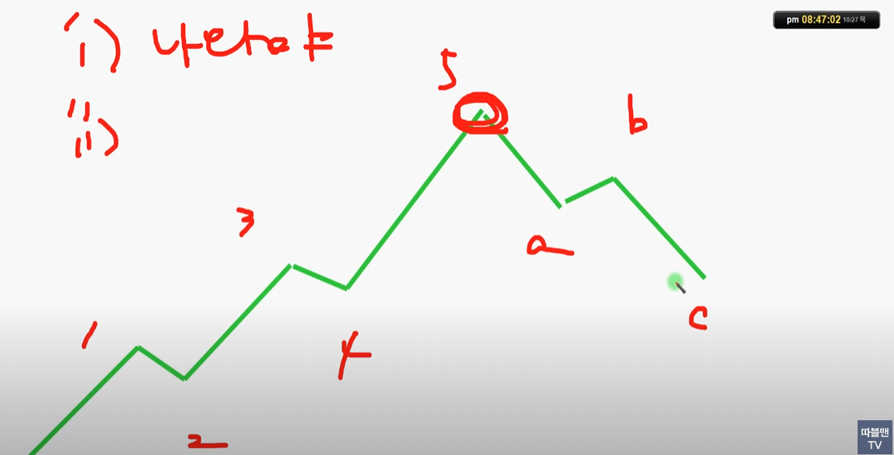
주봉상 뚜껑을 땃다.
대형주는 특히 에누리 없이 나와야 한다.

일봉이나
주봉에서도
나오는게 맞다.

일단 나오고
abc모양이 나오기 전까지 접근 금지
월봉 뚜껑을 따면 손절을 해서라도 나와야 한다.
cf) 양봉 + 도찌 --> 양봉 종가깨면 손절해서라도 나온다.

가운데자리
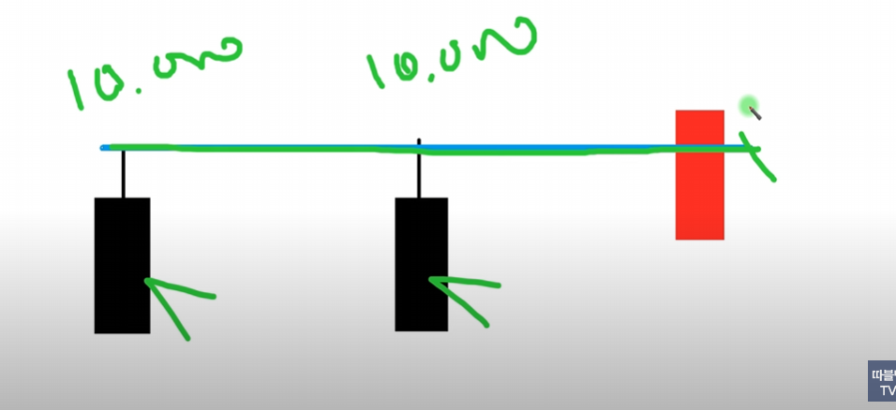

 | 17:48 / 51:15

 | 구독자 요청종목(2)_3월25일

https://www.youtube.com/watch?v=UsuLqIMH0qY | 1:10 / 11:05

 | 실패없는 가운데자리(1)_#29

끝자리
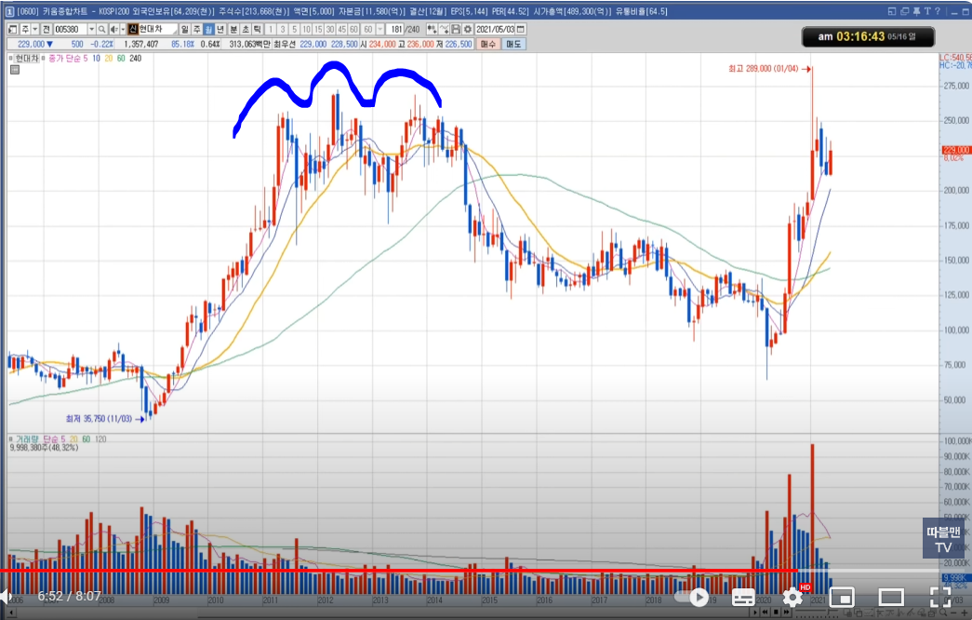
https://www.youtube.com/watch?v=ewnD4yROv10
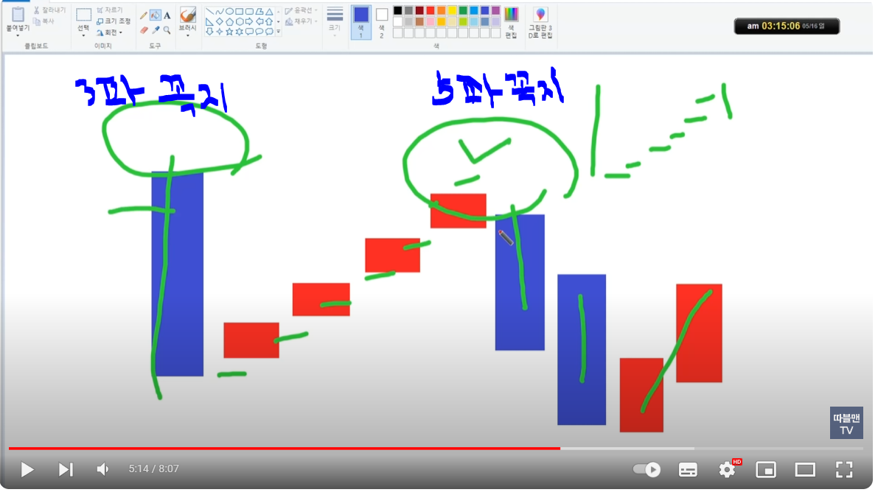

 | 청색2개가 a파
 | 양봉2개가 b파 : 이때 나와야 한다.

3봉 - 주봉이나 월봉에서 본다

Sheet2
쌍바닥은 일봉 주봉 월봉 똑같다.
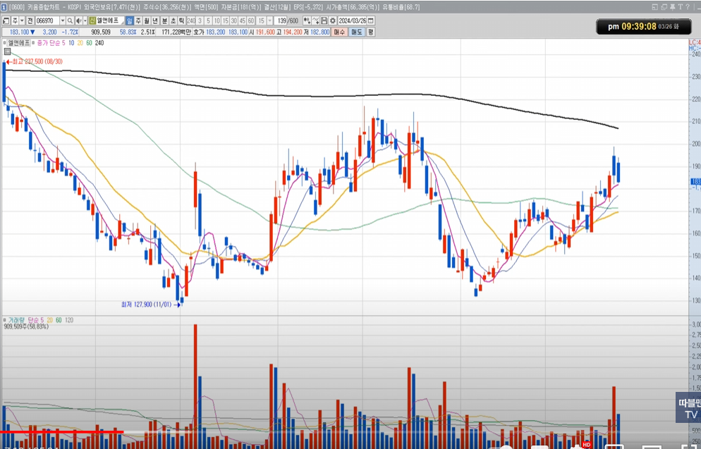

 | 빵빵빵 3번쨰 빵에서 쌍바닥 언덕 돌파후 눌림후 상승중

각도
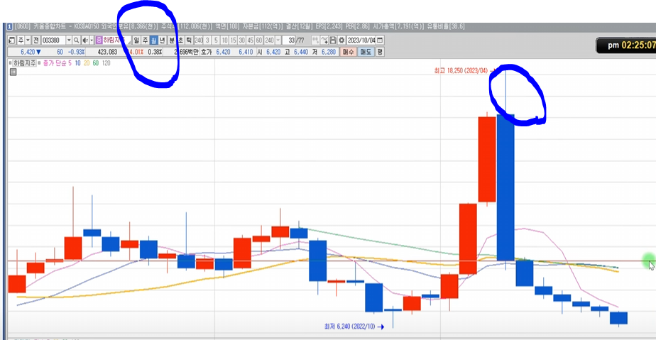
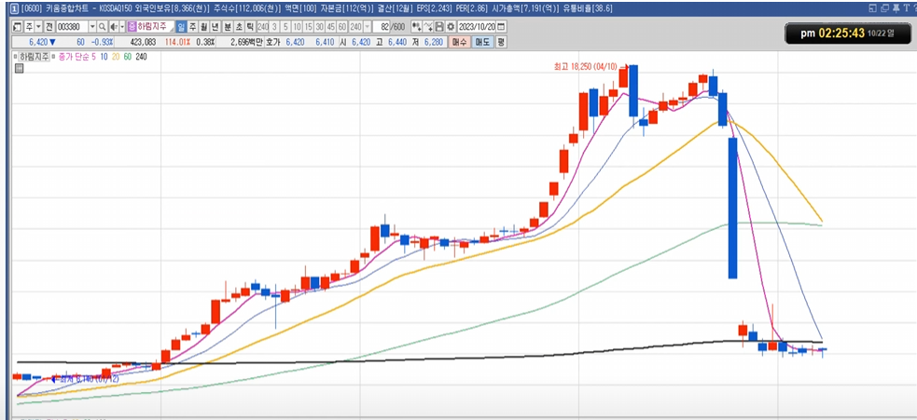
내려오는 각도보다 올라가는 각도가 가팔라야 좋다.
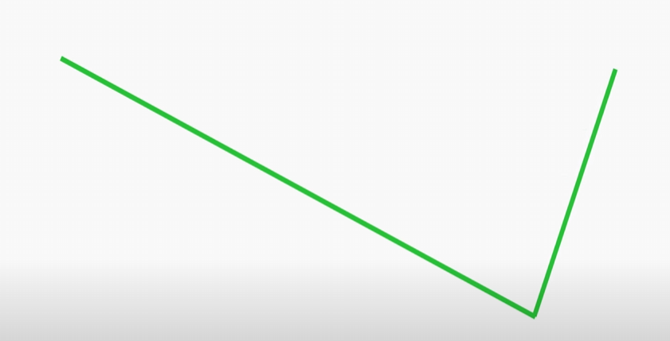

 | very good

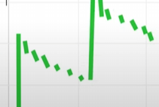

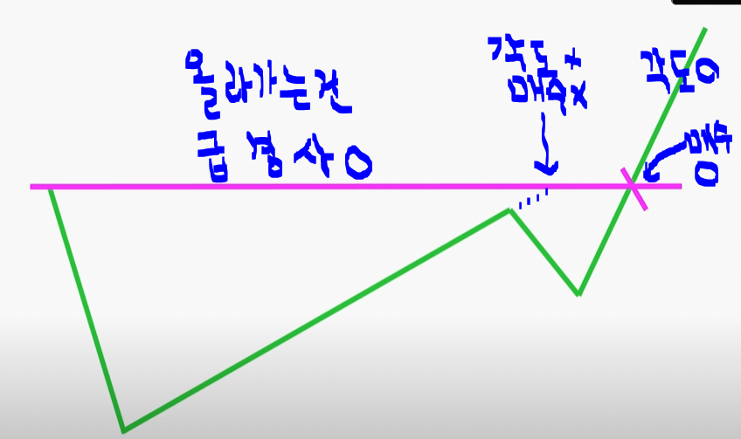

 | 바닥이나 중간이면 그나마 다행이나 꼭대기에서 느슨하게 가면 반드시 나와야 한다.

 | 매수O인 자리에서 매수가 됬을때…
 | 양양양….으로 5일선 타고 가면 존버…색바뀌면 판다.

일목균형표
https://www.youtube.com/watch?v=AzaDpSFJp8w&list=PL8KTpDGWQFUwscKZqaDP_g0gUHPe1NUSn&index=146
디테일 | 146

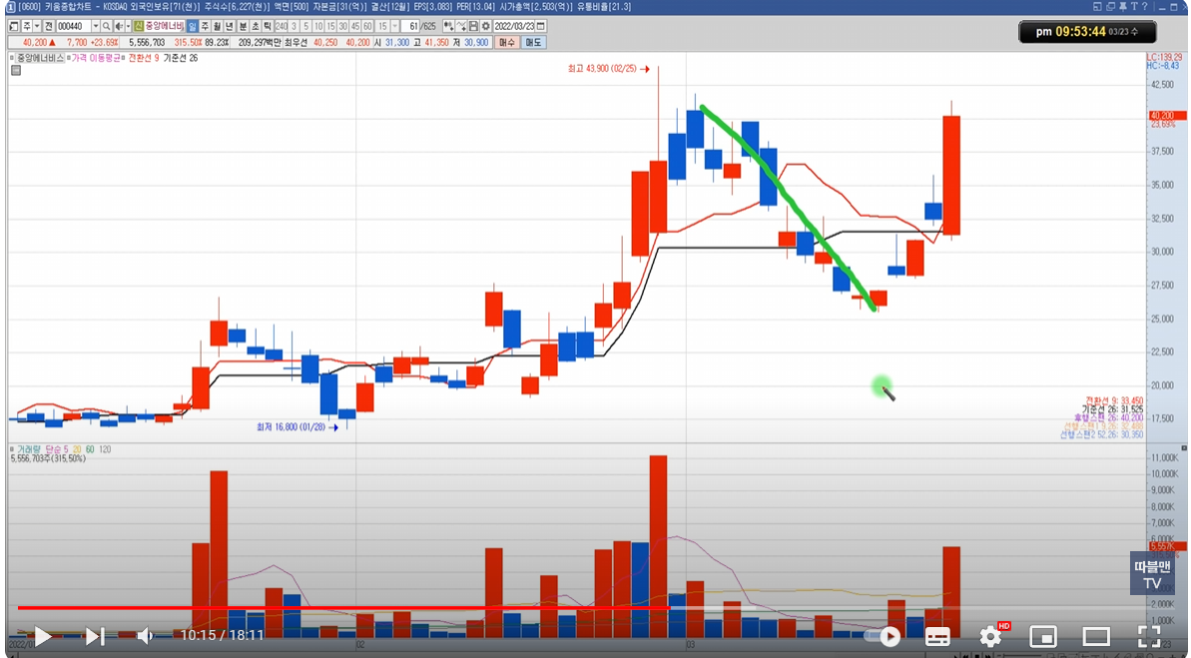
 |  | *전환선이 아래에 있다가 기준선을 크로스 하는 경우에 산다.
 |  | 그이후
 |  | 전환선과 기준선이 매매시 홀딩의 기준을 주는 경우
 |  | 캔들은 하락하지만 전환선이 기준선위에 주-욱 계속 있을떄 홀딩

엘리어트파동
